Paliwa_Samochody osobowe
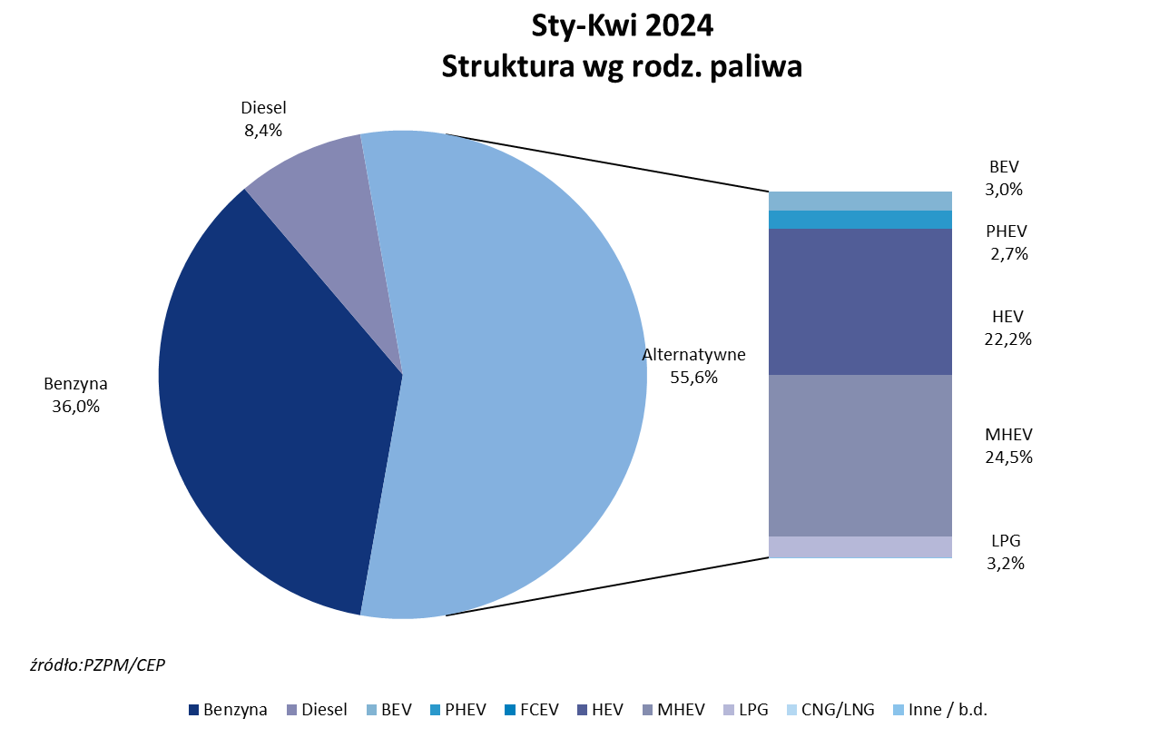
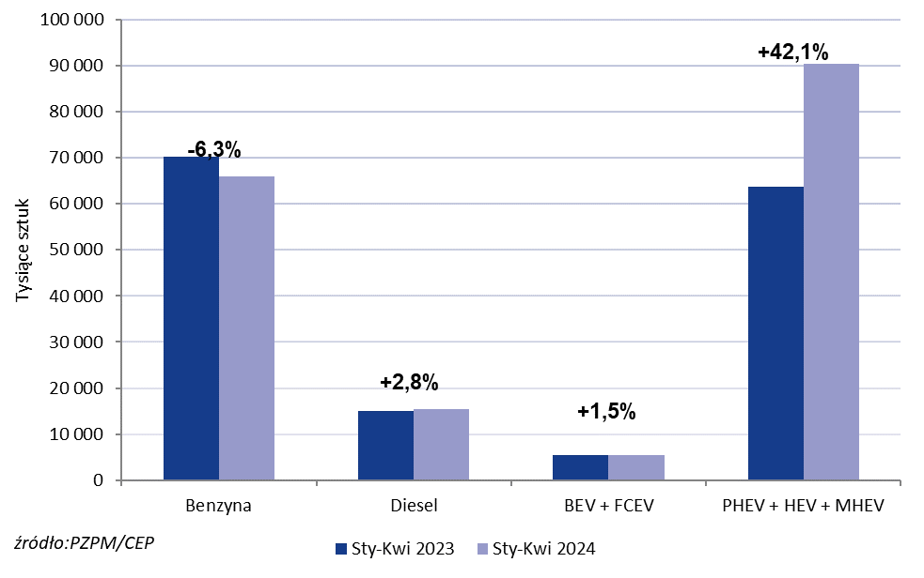
PZPM* |  |  |  |  |  |  | 2024-05-07
 |  |  |  |  |  |  | w tys. szt.
 | Pierwsze rejestracje nowych samochodów osobowych wg rodzaju napędu

 | Rozaj napędu | Sty-Kwi 2023 |  | Sty-Kwi 2024 |  | Zmiana % r/r | Zmiana udziału r/r
 |  | tys. szt. | udział % | tys. szt. | udział %
 | Benzyna | 70,283 | 44.3% | 65,882 | 36.0% | -6.3% | -8,4 pp
 | Diesel | 15,021 | 9.5% | 15,447 | 8.4% | +2.8% | -1,0 pp
 | Alternatywne/inne | 73,213 | 46.2% | 101,753 | 55.6% | +39.0% | +9,4 pp
 | w tym:
 | BEV | 5,326 | 3.4% | 5,455 | 3.0% | +2.4% | -0,4 pp
 | PHEV | 4,301 | 2.7% | 4,919 | 2.7% | +14.4% | +0,0 pp
 | FCEV | 51 | 0.0% | 2 | 0.0% | -96.1% | +0,0 pp
 | HEV | 30,019 | 18.9% | 40,611 | 22.2% | +35.3% | +3,2 pp
 | MHEV | 29,303 | 18.5% | 44,851 | 24.5% | +53.1% | +6,0 pp
 | LPG | 4,213 | 2.7% | 5,883 | 3.2% | +39.6% | +0,6 pp
 | CNG/LNG | 0 | 0.0% | 0 | 0.0% |  | +0,0 pp
 | Inne / b.d. | 0 | 0.0% | 0 | 0.0% |  | +0,0 pp
 | * PZPM na podstawie CEP (Centralnej Ewidencji Pojazdów)
 | Source: PZPM on the basis of CEP (Central Register of Vehicles)

